Detalhamento_Avarias
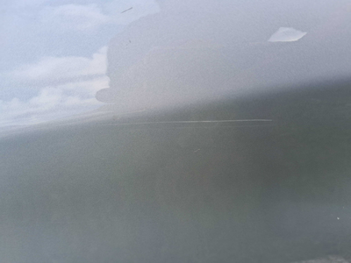
Detalhamento da Cobrança

Cliente | xxxx
Contrato: | xxxx

Placa: | RTL9I39 |  | VALOR TOTAL
Modelo: | ARGO DRIVE 1.0 6V FLEX 4P C/AR |  | R$340.00
Cor: | PRATA

1 | Pintura porta traseira direita | Valor | R$340.00

